Worum es geht
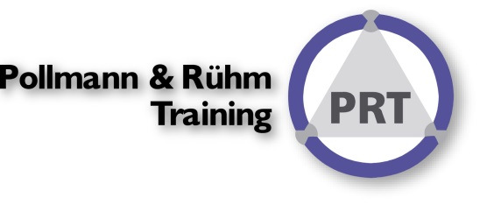

Worum geht es?
MIt der Datenüberprüfung können Fehleingaben abgefangen und verhindert werden. Die meisten Möglichkeiten sind selbsterklärend. Schwieriger werden dynamische Eingaberestriktionen. Dazu benötigen Sie die Kategorie benutzerdefiniert. Hier einige Möglichkeiten dynamische Begrenzungen hinsichtlich des Eingabedatums zu schaffen.
Für die Beispiele setzen Sie bitte das Menü Daten ● Datentools ● Datenüberprüfung ein.
Viel Erfolg!

So wird´ gemacht!

Variante1
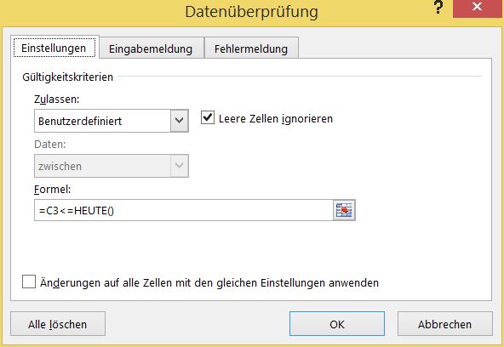
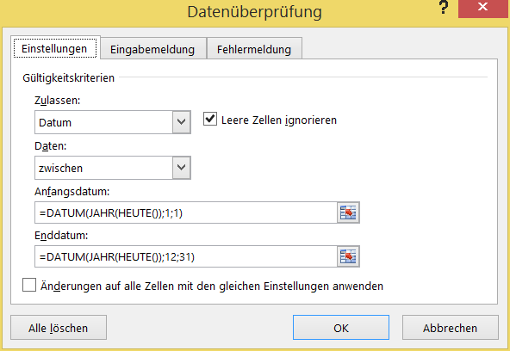
Beschreibung | Eingabe | Beschreibung | Eingabe
In die "C3" Zelle soll kein Datum aus der Zukunft eingegeben werden können |  | In die "F3" Zelle soll nur ein Datum aus dem aktuellen Jahr eingegeben werden können.

Mehr Informationen

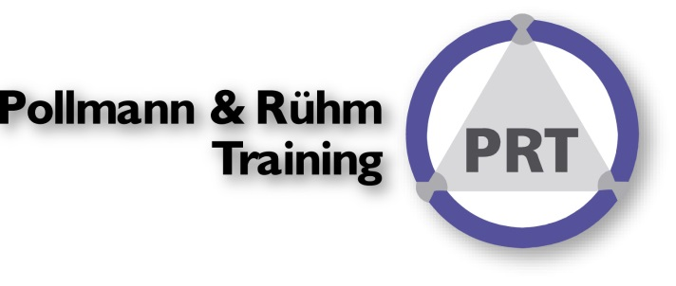
In diesen Seminaren erfahren Sie mehr über diese Techniken:
Reporting mit Excel VII - Management Cockpit
Szenarien & Simulation in Excel
Reporting mit Excel I - Basics

Lesen Sie unsere Seminarhistorie
Über uns:
Wir sind das Original: Excel im Controlling seit 1993!
Wir sind zuerst Controller und dann erst Experten für Excel, in unsere Seminare finden Sie die Erfahrungen
zahlreicher Projekte wiedergegeben. Daher verändern sich unsere Seminare permanent.
ControllingEXCELlent nutzen.
Sie können unsere Expertise auch in unserm BLOG

Newsletter erhalten?
Spontanes Feedback?

